Sheet1
Fiori Migration Cockpit
___
Khi upload bị lỗi 1 phần chọn Create correction file (Sẽ ko thấy popup để download)
Nhưng khi vào lại phần Upload file sẽ thấy tab Correction file xuất hiện file Zip để tải về và extract
Chọn Migration Object
Chọn Instances
Xoá all data
Upload Correction File với thông tin chính xác

__
IO Migration với IO Type cấu hình KOT2 gán:
>>> External Number Range
Tạo Project trong Migration Cockpit với IO Migration Object
Đây là đoạn import theo mapping ở LTMOM, chuẩn SAP thì IO No. có map từ source sang target nhưng sẽ lỗi ở mapping tasks khi hệ thống đòi map cả IO No. vào IO Type dẫn đến KO THỂ MIGRATE ĐƯỢC
=> Để thay đổi điều này ta vào LTMOM của project hiện tại remove rule đó đi trước để đảm bảo đoạn code dưới ko có IO No. nào pass qua cả
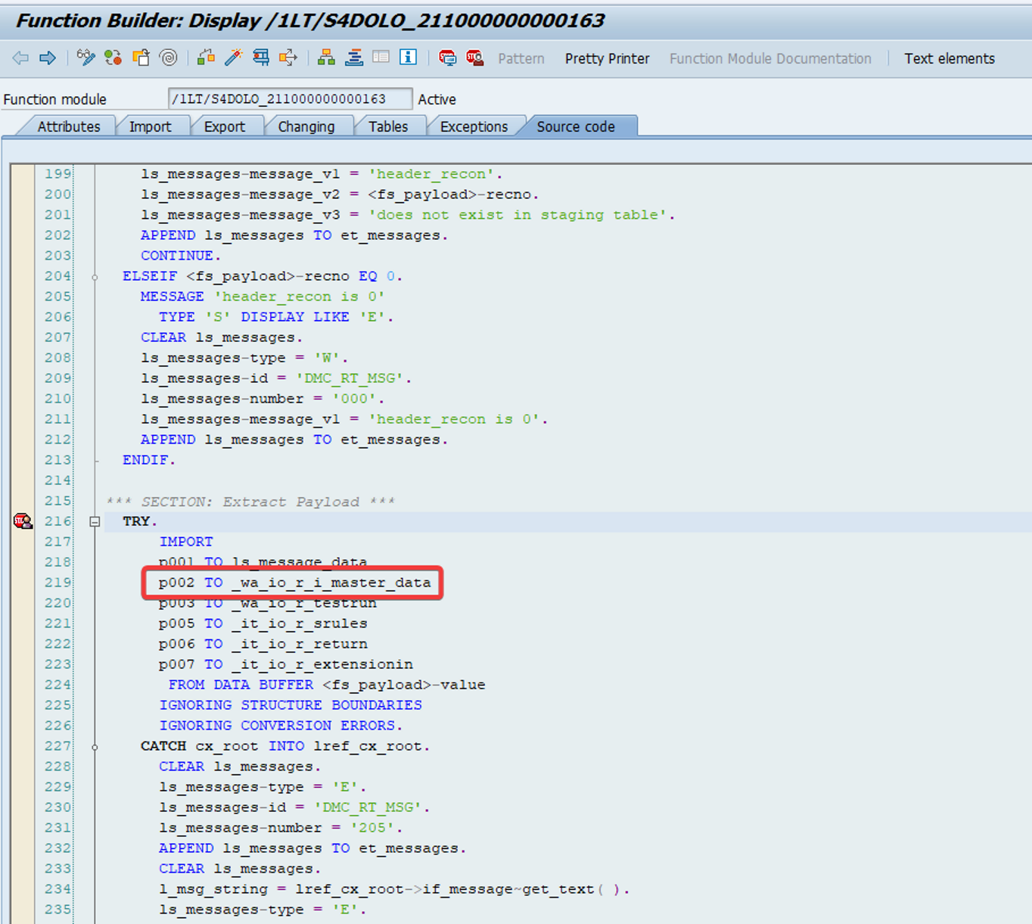

=> Vào LTMOM remove rule -> Save -> Generate
=> Refresh browser, chạy Migration bth Download Temp -> Upload File -> Prepare -> Mapping Tasks -> Simulate và sẽ gặp lỗi đòi điền IO No. vào (KO 413)

Do hệ thống check nếu IO No. trống mà Number range External ('X') thì báo lỗi KO 413 đòi điền IO No.
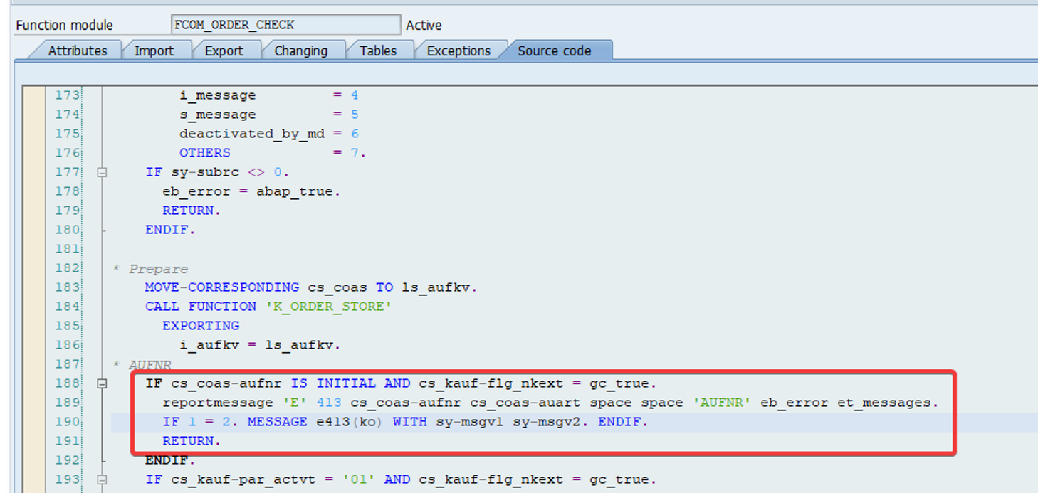

Nên với th này ta lại add lại mapping LTMOM truyền IO No. từ Source sang Target
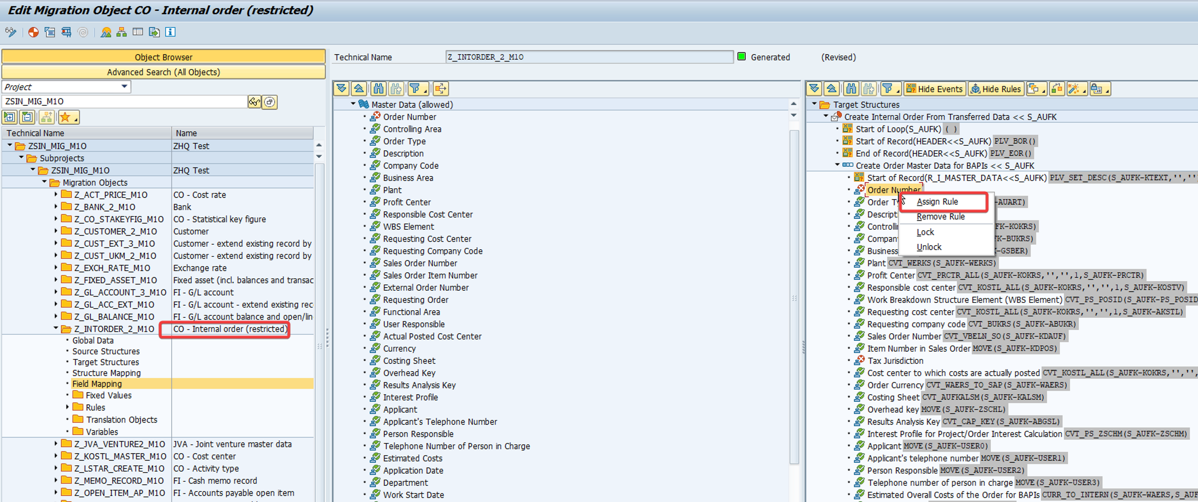

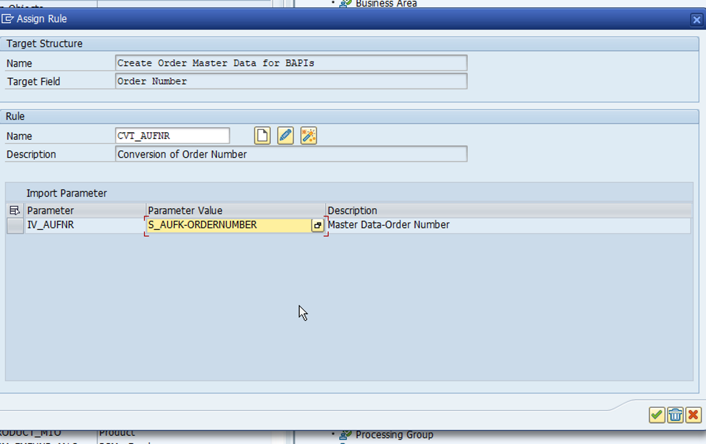

NHỚ GENERATED để object này báo xanh trong LTMOM như hình trên thì mới dùng được
Khi đó đặt External Breakpoint ở hình đầu tiên sẽ thấy IO No. được pass sang ko còn gây lỗi

Refresh Browser -> Vào IO Migration Object -> Chọn Instance (Vì đã load file vào trc đó) -> Chọn All IO rồi Simulate sẽ gặp lỗi chưa mapping IO No. nhưng lần này là map đúng IO No. với IO No. chứ ko phải IO Type nữa nên Simulate sau đó sẽ ok -> Migrate thành công

>>> Internal Number Range
Tương tự External Number Range, tuy nhiên ta sẽ gặp TH là:
Ban đầu mapping task chỉ có mapping IO Type (Gồm các IO Type + IO No.) => Nhìn sai lòi nhưng ta vẫn map, với IO No. ta map vào IO Type
Sau đó simulate hệ thống lại hiểu là IO Type đó chính là IO No. nên đòi map tiếp => Tiếp tục sai lòi, nếu nhiều IO No. cùng IO Type thì việc này sẽ làm hỏng nguyên tắc của Unique của từng IO No.
Do đó để tránh điều này xảy ra, ta cũng làm y như External Number Range tuy nhiên chỉ cần bỏ rule ở LTMOM là simulate đã thành công rồi, ko gặp lỗi phải gán lại LTMOM để simulate tiếp nữa

__
Customer migration simulation failed do sử dụng rule cũ của Class CL_COS_UTILITIES
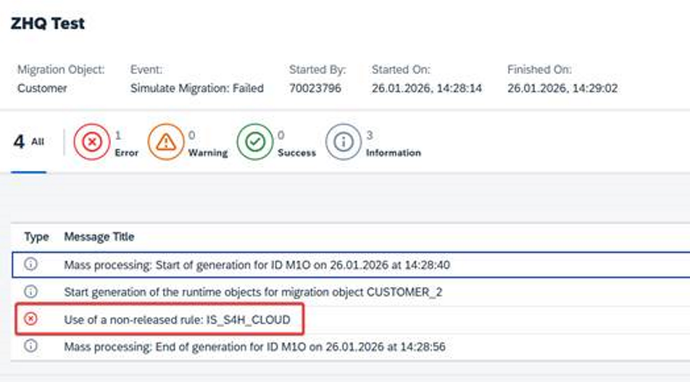

Vào LTMOM để tắt rule đó đi:
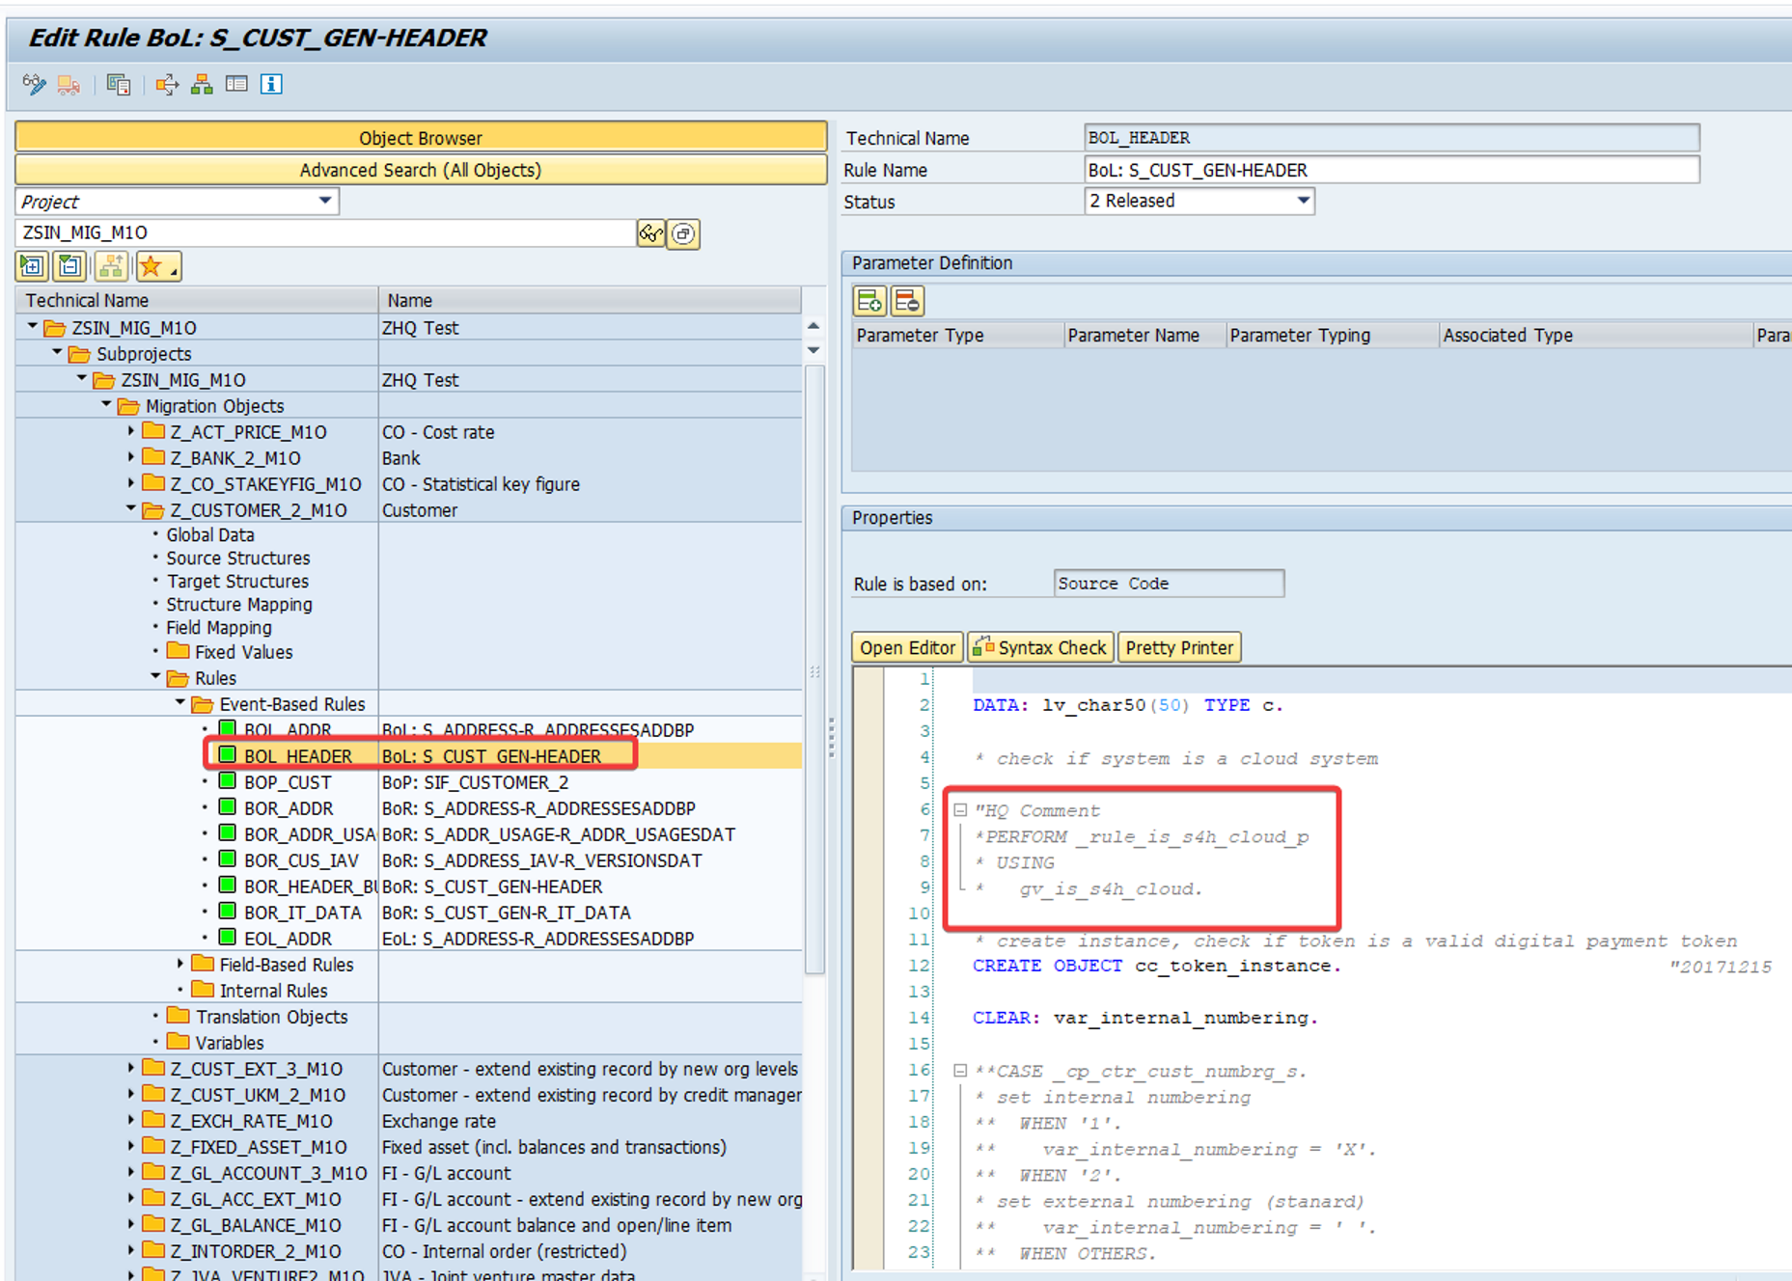

__
Vendor migration (Supplier) not ready for processing during Project creation in Migration Cockpit
Hệ thống tự tạo 1 Job như hình với KQ xem ở SM37, ta vào xem lấy ra tên Program rồi chạy theo mã Project M27
Các Migration Object trc khi được copy cho Project sẽ đc đky trong table DMC_SIN_MIGOBJ nên ta sẽ tìm ở Table này theo Project và chạy thủ công để Debug
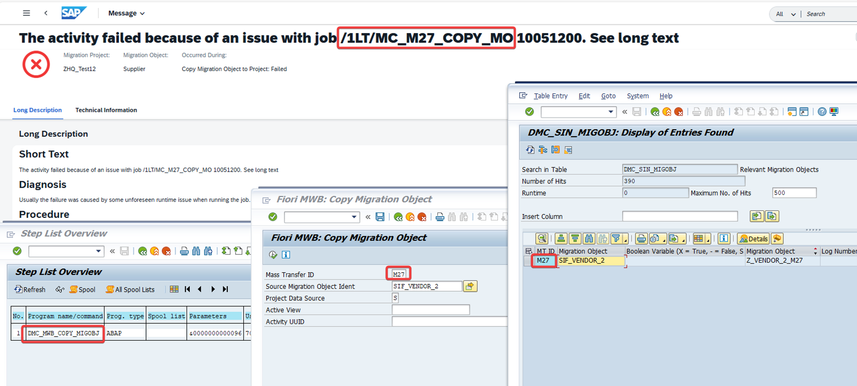

Đặt Debug ở đoạn dump thì ô đỏ lỗi là khi check fieldname dẫn đến ok = dmct_false từ đó ở dòng 44 xuất hiện Dump
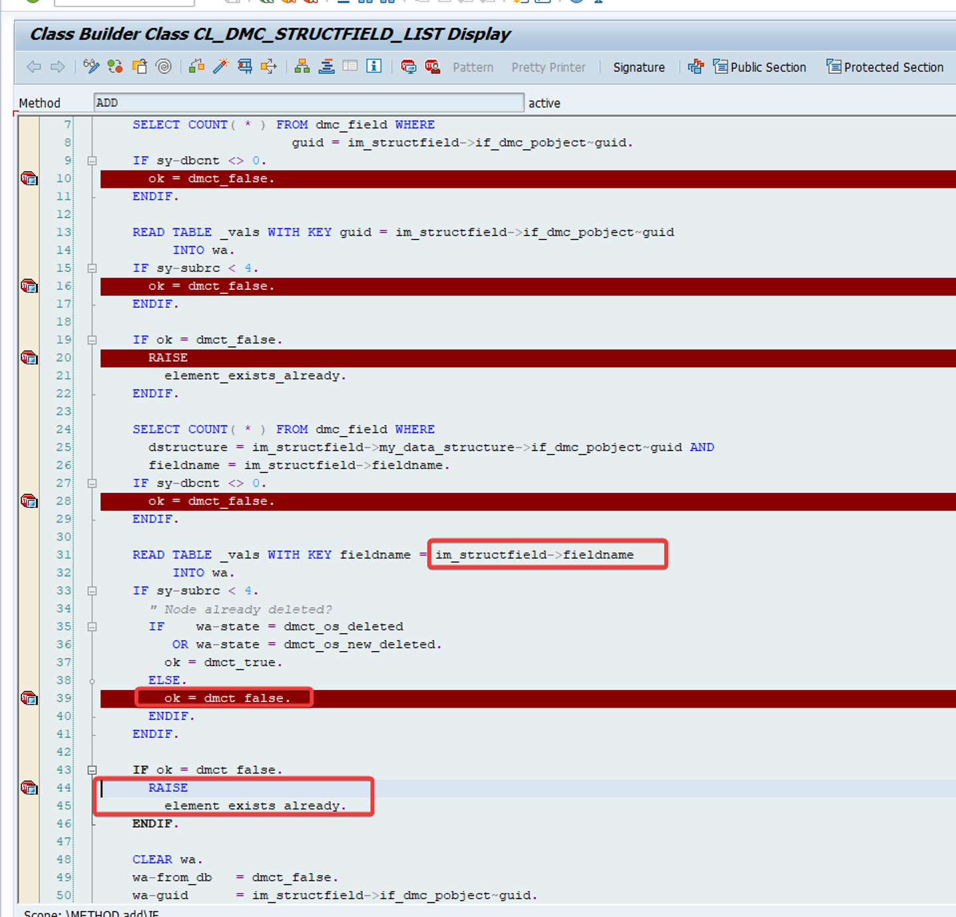

Đặt Debug ở line sau của Method IF_DMC_SIN_MIG_INFO~REGISTER_SIN_MIGOBJ và xoá giá trị của
<ls_src_mig_object>-cobj_ident_src đi để check Fail (thay vì check Success thì sẽ đến dòng CONTINUE mất)
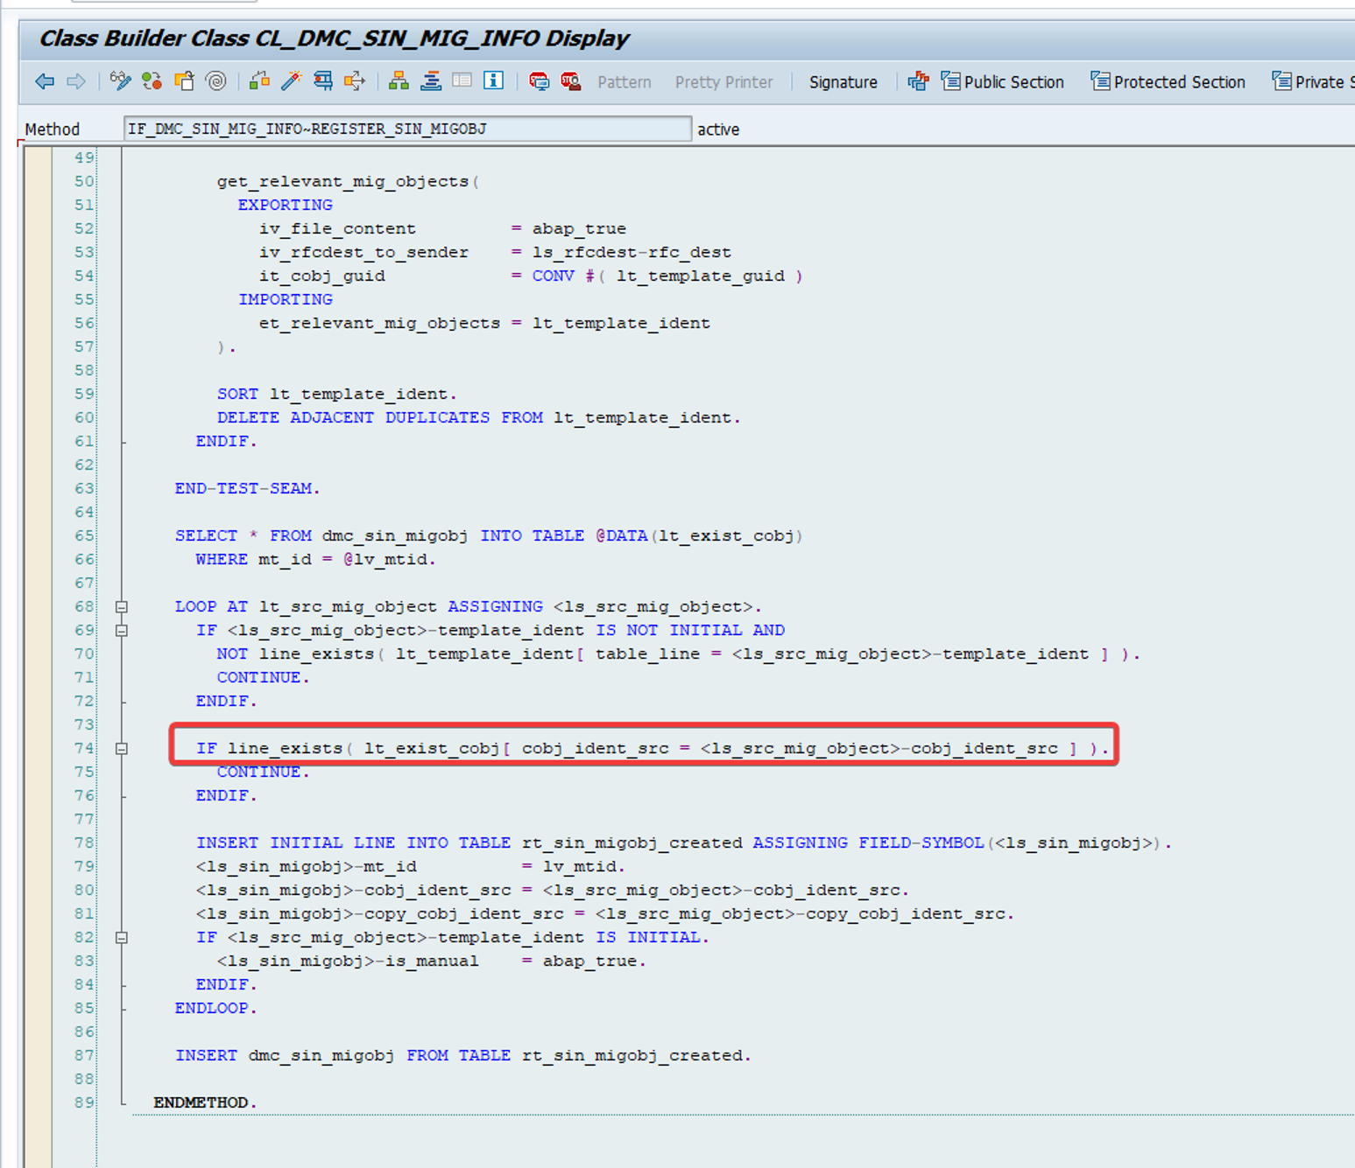

Lúc này chạy program của job trên sẽ ko bị chạy đến dòng 75 mà di chuyển xuống dòng 78 và F8 chạy đến chỗ Dump
Lỗi ở đây đến từ Fieldname US_FATCA_INDDAT & US_CHAP4_STATUS_CODEDAT của R_COMPANYVND (Company data)
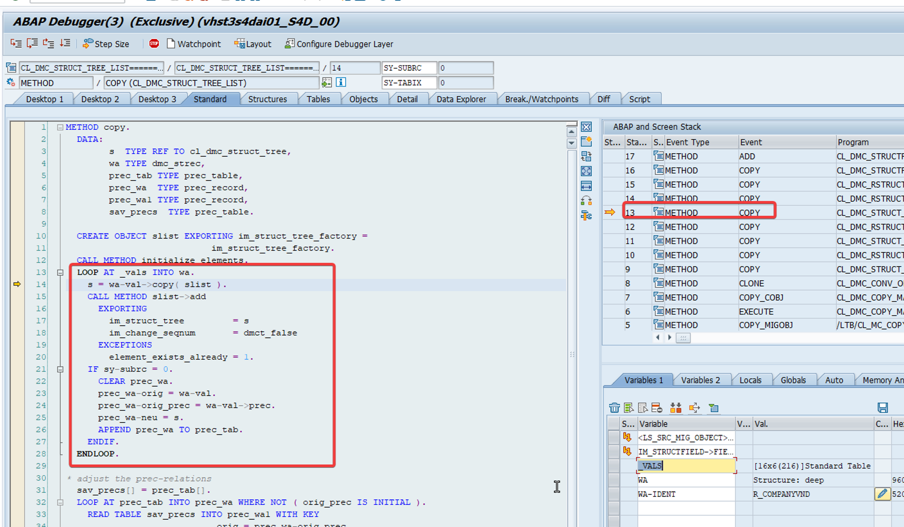

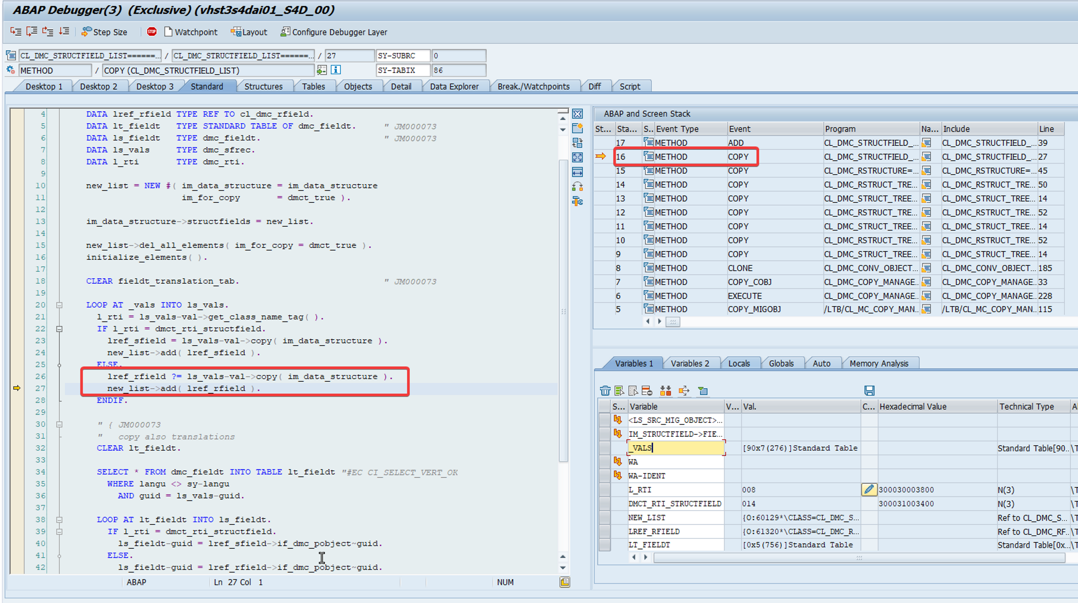

Kiểm tra bảng DMC_FIELD theo GUID
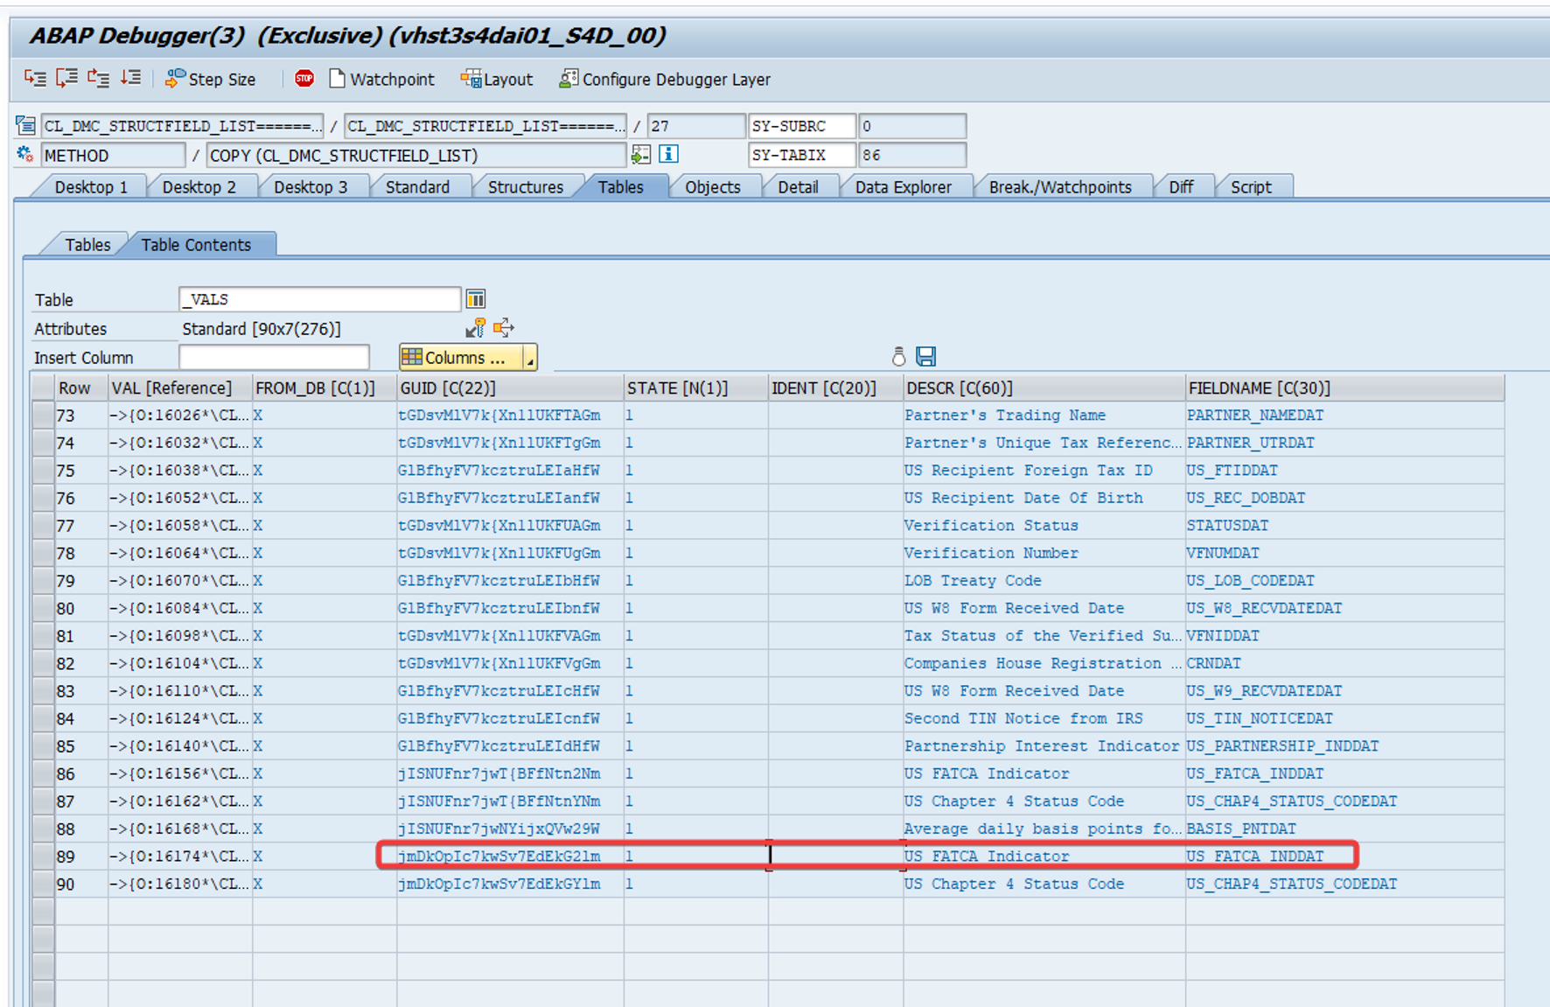

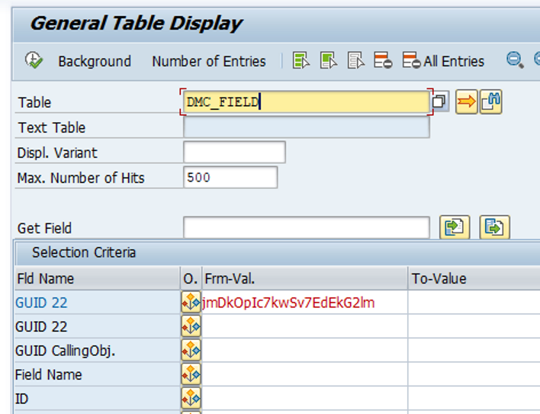

Ta sẽ xoá dòng này đi để ko bị check nữa (Nếu kiểm tra cả bảng _vals sẽ thấy US_FATCA_INDDAT & US_CHAP4_STATUS_CODEDAT bị double lên với các GUID khác nhau nên cần xoá để mỗi Field Name chỉ có 1 GUID thôi
Làm tương tự với field US_CHAP4_STATUS_CODEDAT (Lấy GUID ở Step 16 từ ls_vals)

Lưu ý: Sau khi debug đc thì bảng DMC_SIN_MIGOBJ sẽ xuất hiện 1 dòng blank cho Project M27 nên muốn debug lại lần nữa phải xoá dòng blank này trước

Cuối cùng tạo lại Project trên Migration Cockpit chọn Supplier Migration Object sẽ thành công
Tuy nhiên Supplier cũng có lỗi check giống Customer ở trên nên phải LTMOM bỏ rule Deprecated đi
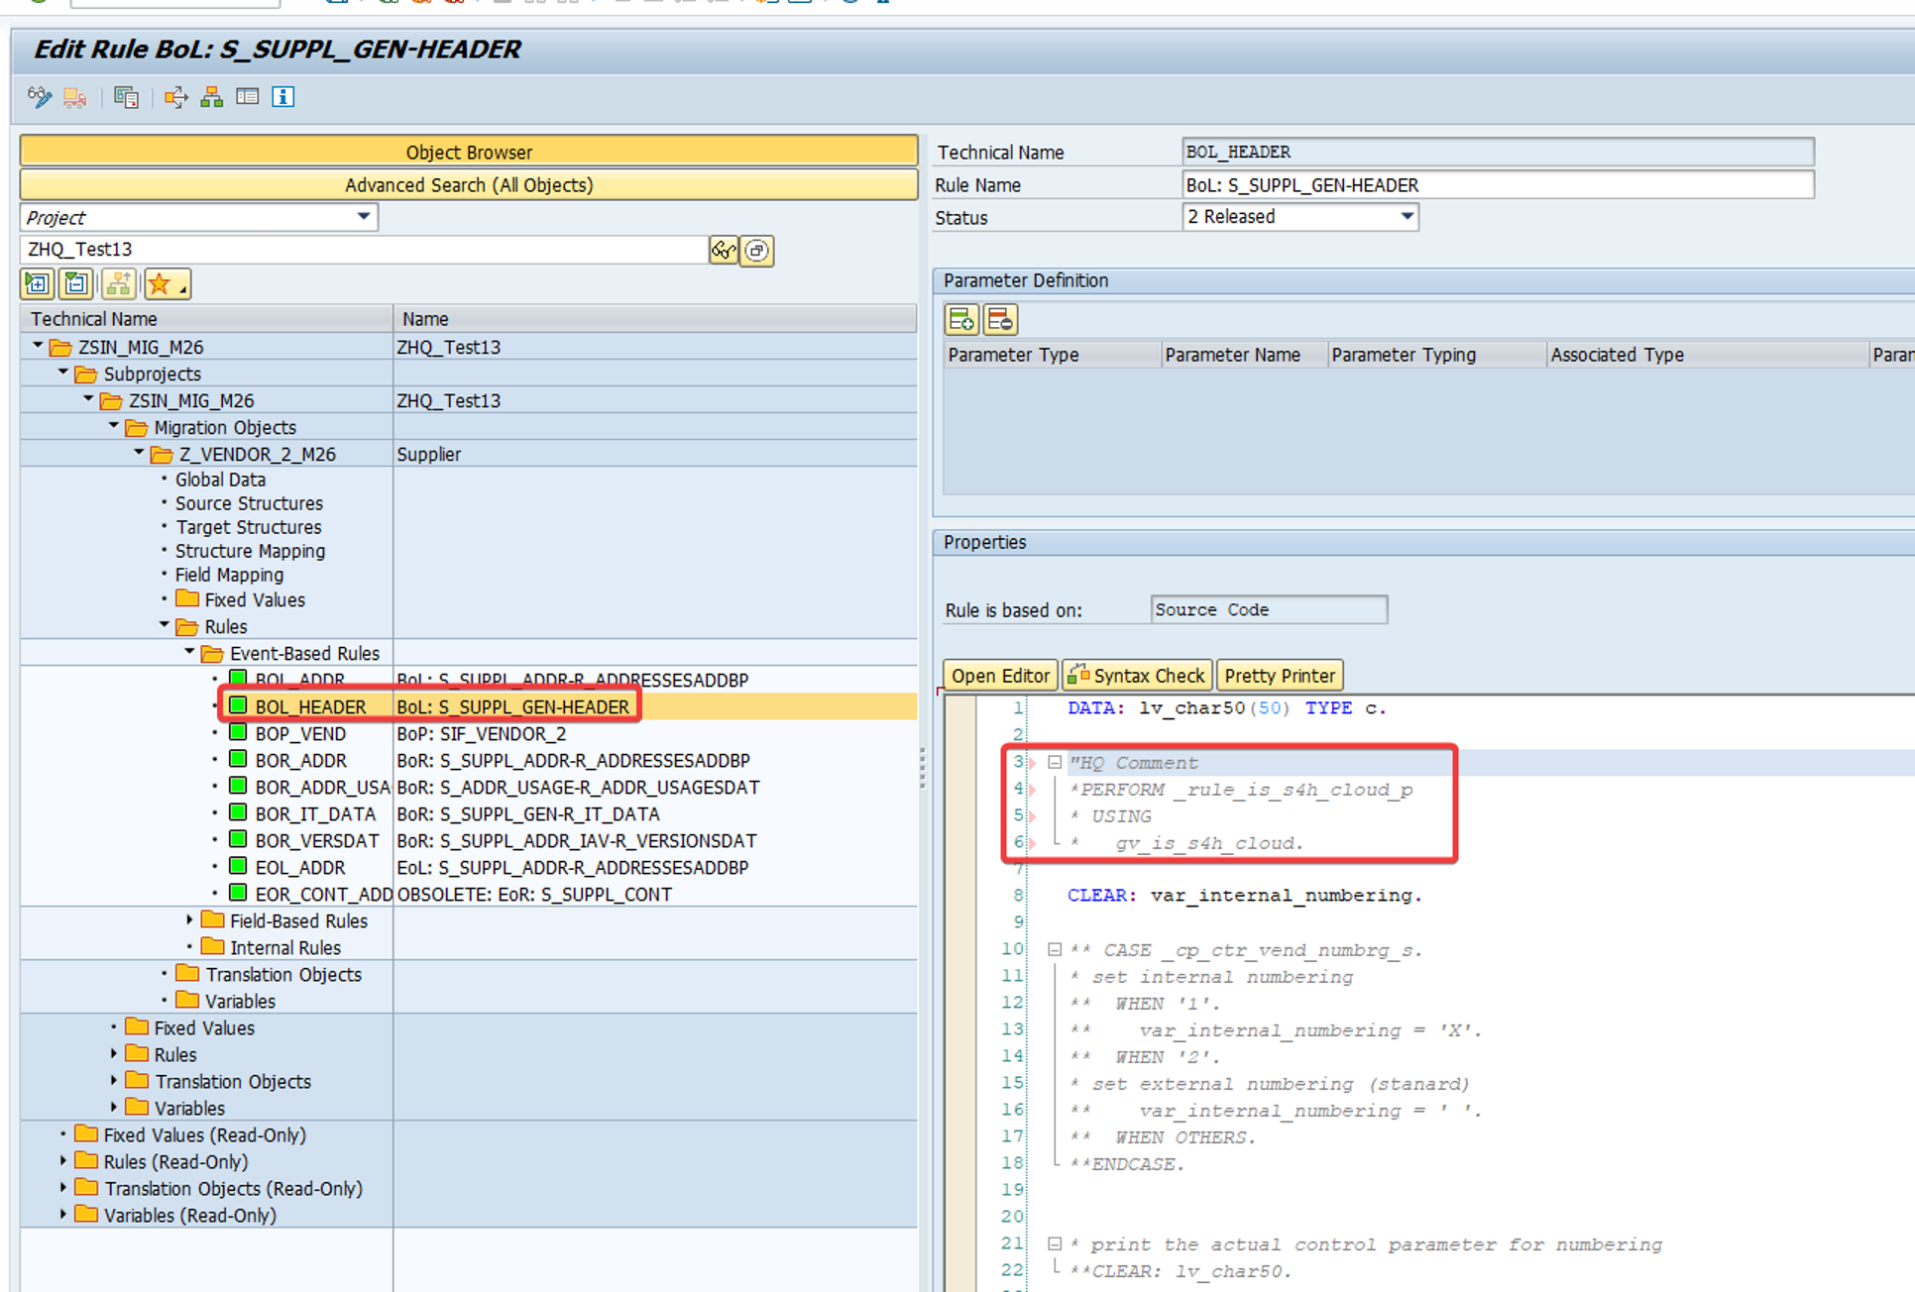

__CUSTOMER
Mục Customer - extend existing record by new org levels
Delete rule
Mục Rules tổng quan của Subprojects / Event-Based Rules
Delete rule BOL_CUS_ROLES
Nếu ko xoá được do in use thì dùng Where-used để check
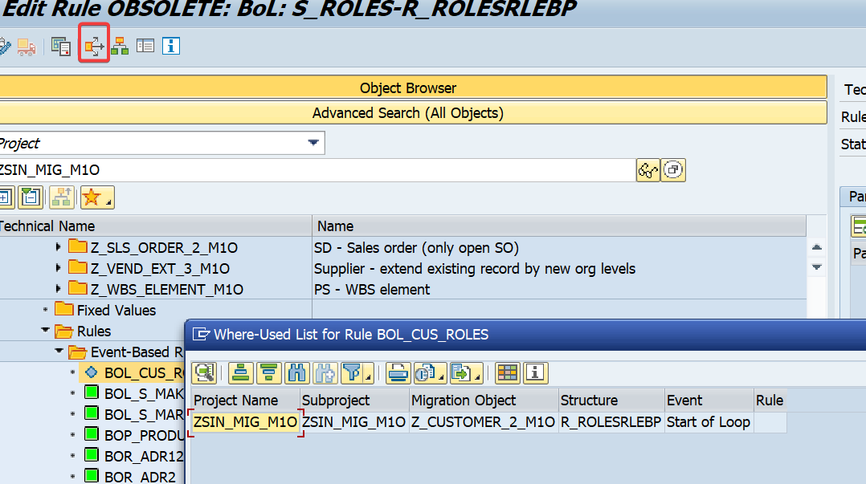

Thì phải vào đây xoá rule đi

Nếu gặp lỗi
Mapping of address-dependent data was not executed.
Related business function not active.
Thì vào SFW5 active cái này lên:
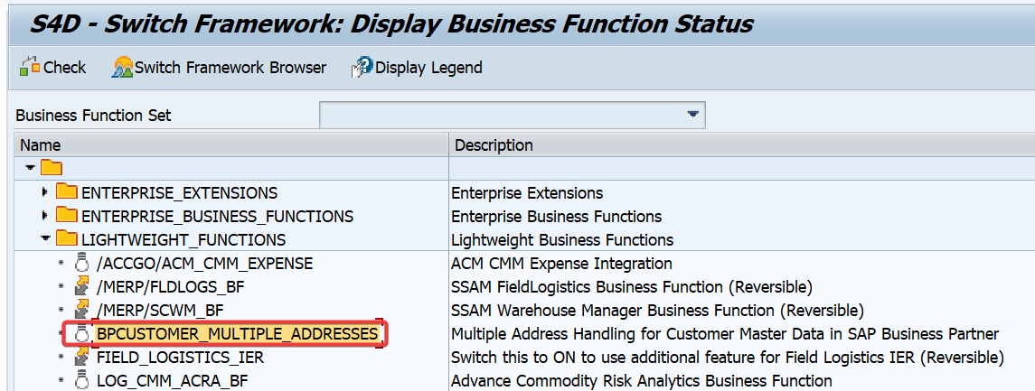

SAP Help Portal | SAP Online Help

__
Asset Transfer Mid-Year
Thông thường có 2 cách làm:
 | C1: Fill 3 sheet |  | Cumulative Values | Gồm Acquisition + Accumulated Dep của năm trc
 |  |  | Posted Values | Dep của năm nay tính tới thời điểm mong muốn
 |  |  | Transactions | Giao dịch liên quan tới Asset của năm nay
 |  |  |  | VD Tăng/giảm nguyên giá tài sản trong năm nay, còn giá trị Acquisition của các năm trc đó đã fill vào sheet Cumulative Values rồi

 | C2: Fill 2 sheet |  | Posted Values | Dep của năm nay tính tới thời điểm mong muốn
 |  |  | Transactions | Giao dịch liên quan tới Asset của năm nay và các năm trước
 |  |  |  | VD Acquisition tính đến lúc Golive tổng lại là 100tr thì làm 1 transaction với transaction type 100 giá trị 100tr ko qtam đến từ năm nào trc đó
Với C1 thì có thể xem đc cột Fiscal Year Start ở AW01N, C2 thì ko mà chỉ ghi nhận ở cột Change
Còn KQ tính toán sau golive là như nhau
Ở Sheet Posted Values có cột quan trọng là "Depr. Posted Until (Including Period)"
 | Cột này quyết định Dep ta định migrate là tính đến tháng mấy
 | VD Golive 1/7 aka Transfer Date 1/7 trong cấu hình FAA_CMP_LDT (Define Transfer Date and Additional Parameters) aka ngày hoàn tất mọi thông tin về Asset để transfer
 | _Nếu ta ko điền gì ở cột này thì hệ thống auto hiểu Posted Values là HẾT THÁNG 7, thì khi migrate, hệ thống sẽ auto tính toán tiếp để có Planned Dep tiếp theo từ T8 cho AFAB dựa theo thông tin Asset Master
 |  | => Áp dụng khi khấu hao tính hết luôn cho tháng Golive
 | _Nếu ta điền VD 5 aka HẾT THÁNG 5, thì khi migrate, hệ thống sẽ auto tính toán để ta có Planned Dep T6, T7 sẵn sàng cho AFAB dựa theo thông tin Asset Maser
 |  | => Áp dụng khi khấu hao tính chưa đến tháng Golive (Phòng TH tài sản bị hết khấu hao ĐÚNG VÀO THÁNG GOLIVE)
 | Cột này MANDATORY cho C2, và Period ở đây LUÔN PHẢI < Transfer Date ở FAA_CMP_LDT ko thì Migration Cockpit sẽ báo lỗi
VD 2 TH trong hình (Bên trái là có điền 5 vào cột, Bên phải là ko điền gì):
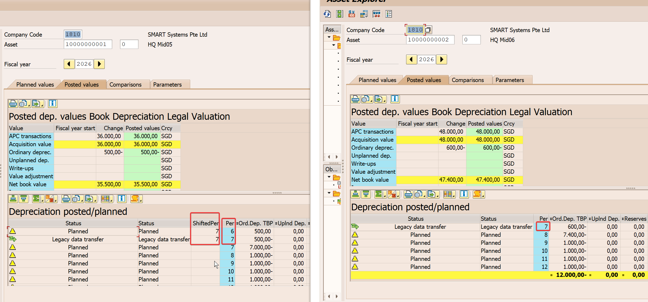

Hệ thống auto xuất hiện cột Shifted Period ở TH bên trái với ý nghĩa là khi Golive 1/7 thì hệ thống sẽ cho chạy khấu hao cả 2 T6 & T7 nhưng sẽ gom vào AFAB của T7 chứ ko cho chạy backdate AFAB vào T6
Cách làm của hệ thống là tính tổng khấu hao upto kỳ Transfer Date rồi sinh ra 1 dòng đảo lại giá trị Posted Values trong template, sum 2 dòng đó lại thành giá trị khấu hao planned cho kỳ Transfer AFAB
Còn hình bên phải thì ta thấy ko chạy được khấu hao planned cho kỳ Transfer nữa mà chỉ có thể chạy cho T8 trở đi và bù trừ gì sẽ ở T8 cân hết

